ÖRNEKLEME BİLGİLERİ
 | ÖRNEKLEME BİLGİLERİ

 |  | 20- ÖRNEKLEME YÖNTEMİ | : |  |  | Basit Rasgele Örnekleme

 |  |  |  |  |  | Tabakalı Örnekleme

 |  |  |  |  | x | Tabakalı Küme Örneklemesi

 |  |  |  |  |  | Çok Aşamalı Tabakalı Küme Örneklemesi

 |  |  |  |  |  | Diğer

 |  | PSU | : |  | Blok (yaklaşık 100 haneden oluşmaktadır)
 |  | (Birincil Örnekleme Birimi)

 |  | FSU | : |  | Nihai örnekleme birimi hanedir.
 |  | (Nihai Örnekleme Birimi)

 |  | Birinci Aşama Seçim Yöntemi | : |  | Birinci aşama örnekleme birimi olan bloklar sistematik yöntemle seçilir.

 |  | Nihai Aşama Seçim Yöntemi | : |  | Seçilen bloklardan haneler sistematik yöntemle seçilir.

 |  | Küme / Rotasyon Bilgileri | : |  | İlk aşama örnekleme birimi olan 100 hanenin oluşturduğu bloklardan 12 hane seçilir.Her dönem örnek blok ve hanelerin seçimi bağımsız olarak gerçekleştirilir.Araştırmada dönemler arasında rotasyon bulunmamaktadır.

 |  | 21- ÖRNEK DAĞITIM YÖNTEMİ | : |  |  | Eşit dağıtım

 |  |  |  |  |  | Uzlaşık dağıtım

 |  |  |  |  |  | Oransal dağıtım

 |  |  |  |  |  | Optimal dağıtım

 |  |  |  |  | x | Karekök dağıtım

 |  |  |  |  |  | Diğer

 |  | Açıklamalar | : |  | Araştırmanın yıllık boyutu Nuts1 olduğundan örnek hacmi yıllık düzeyde Nuts1 tahminlerini verecek şekilde karekök dağıtım yöntemiyle gerçekleştirilmiştir.Diğer taraftan tahmin boyutu olmamakla birlikte kır ve kent dağılımı da gözetilmiştir.Çalışmada 2014 yılı idari bölünüş esas alındığı için kır ve kente örnek hacmi dağıtımı yapılırken toplamda kırdan %10, kentten %90 oranında örnek hane dağıtımı gerçekleştirilmiş böylelikle eski idari bölünüşe göre kırdan ve kentten önceki yıllarda seçilen örnek hane dağılımları kontrol edilmiştir.Bu kontrol işlemi iteratif yolla Nuts1 toplam ve kırkent (%10, %90) toplam dağılımlarını esas alarak yapılmıştır.

 | ÖRNEKLEME BİLGİLERİ (Devam)

 |  | 22- TAHMİN ve NOTASYONLAR | : |  | 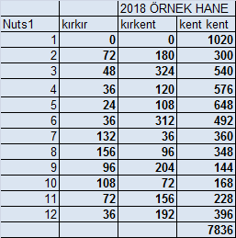 Örnek hacminin Nuts1 ve kırkente göre dağılımı aşağıdaki tabloda verilmiştir. Örnek hane sayısı 12 ye bölünerek örnek blok ve 4 de bölünerek de dönemsel örnek genişliğine ulaşılmıştır.

ÖRNEKLEME BİLGİLERİ (Devam)

 |  | 22- TAHMİN ve NOTASYONLAR |  | 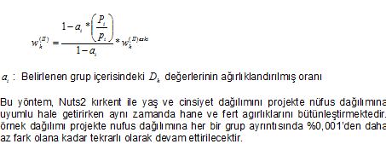

ÖRNEKLEME BİLGİLERİ (Devam)

 |  | 22- TAHMİN ve NOTASYONLAR |  | Varyans Tahmini:

